Лист1
№ | Роборешение | Компания | ТТХ | Описание | Сайт | Фото
Сервисные роботы
1 | Ronavi H1500 | ООО "Ронави Роботикс" | Габариты 1044x654x380 мм Вес 250 кг Грузоподъемность до 1500 кг Тип навигации QR-метки и SLAM (локализация и построение карты) Максимальная скорость передвижения 1.5 м/с Вид беспроводной связи Wi-Fi 5 ГГц 802.11 a/c/n Минимальная ширина проезда 750 мм Время автономной работы (c 80% до 20%) до 10 часов | Ronavi H1500 — это российский автономный мобильный робот (AMR) для перевозки грузов грузоподъёмностью до 1500 кг. Перевозит паллеты, стеллажи, тележки и конвейерные модули. Этот грузовой робот разработан для автоматизации внутрискладского перемещения грузов без участия человека | https://ronavi-robotics.ru/catalogue/h1500 | 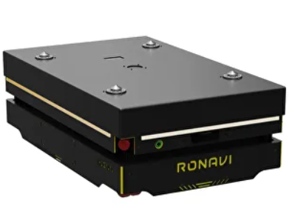 | Складские роботы
2 | Ronavi × Seer CBD16 | ООО "Ронави Роботикс" | Габариты 1681x880x2462 мм Вес 460 кг Высота подъема вил 205 мм Грузоподъемность 1600 кг Тип навигации SLAM Максимальная скорость передвижения 1,8 м/с Вид беспроводной связи 4G / 5G / Wi-Fi 802.11 a/b/g/n/ac Минимальная ширина проезда 1080 мм Время автономной работы (c 80% до 20%) до 6-10 часов | Робот FMR — это современный вилочный робот погрузчик, который автоматизирует горизонтальное перемещение тяжелых грузов на паллетах. Модель CBD16 сочетает компактность и высокую грузоподъемность, заменяя традиционные вилочные погрузчики, управляемые операторами. | https://ronavi-robotics.ru/catalogue/cbd16 | 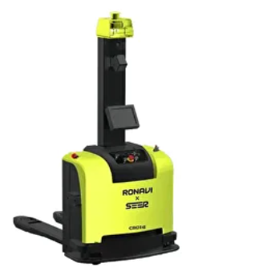 | Складские роботы
3 | AMR1500 | ООО "МОРОС" | Габаритные размеры (Д×Ш×В) 1100 × 600 × 230 мм Масса 200 кг Грузоподъемность До 1500 кг Скорость перемещения До 1,5 м/с Точность позиционирования ±10 мм Способы навигации QR-метки, SLAM Время работы До 22 часов без подзарядки Тип привода Электрический (колёсный привод) Способ зарядки Автоматическая док-станция / ручная зарядка | Мобильный робот предназначен для автоматизированной транспортировки грузов в условиях складов, производственных цехов и других промышленных объектов. Робот способен перемещаться по произвольным и заданным маршрутам, останавливаться в заданных точках для выполнения загрузки/разгрузки материалов или грузов. | https://морос.рф/amr-1500/ | 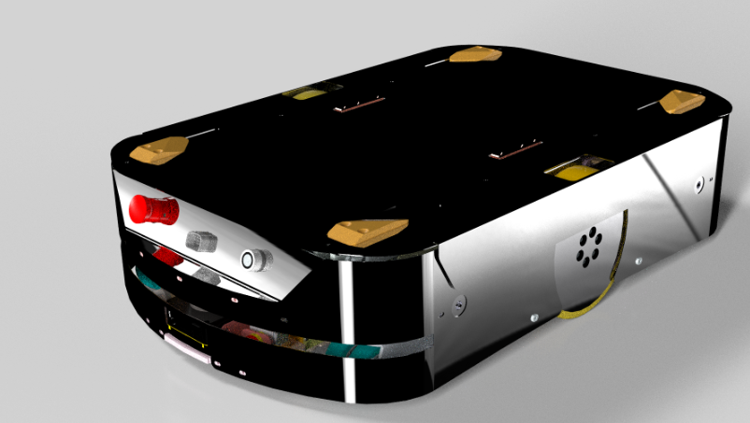 | Складские роботы
4 | Пиксель | ООО "Автономика" | Колесная формула платформы. . . . . . . . . . . . . . 4WD Привод платформы. . . . . . . . . . . . . . . . . . . . . . . . . электрический Накопитель энергии. . . . . . . . . . . . . . . . . . . . . . . . аккумуляторные батареи . . . . . . . . . . . . . . . . . . . . . . . . . . . . . . . . . . . . . . . . . . . Li-Ion технологии Комплект зарядки. . . . . . . . . . . . . . . . . . . . . . . . . . прилагается комплектный кабель . . . . . . . . . . . . . . . . . . . . . . . . . . . . . . . . . . . . . . . . . . . и зарядное устройство от сети 230/380В . . . . . . . . . . . . . . . . . . . . . . . . . . . . . . . . . . . . . . . . . . . (3Р+РЕ), 32 А Максимальное время автономной работы. . . . 16 часов в сутки (при 4 циклах зарядки) Максимальная статистическая опрокидывающая нагрузка . . . . . . . . . . . . . . . . . 270 кг Масса эксплуатационная. . . . . . . . . . . . . . . . . . . . . . . . . . 670 кг полная масса. . . . . . . . . . . . . . . . . . . . . . . . . . . . . . 1800 кг Скорость движения . . . . . . . . . . . . . . . . . . . . . . . . max 10 км/ч Габаритные размеры платформы без навесного оборудования (Д х Ш х В). . . . . . 2460 х 1500 х 1680 мм Максимальный уклон. . . . . . . . . . . . . . . . . . . . . . . 20° Минимальный радиус поворота . . . . . . . . . . . . . 2500 мм Рабочее давление в шинах. . . . . . . . . . . . . . . . . . 1,7 бар | Многофункциональная роботизированная платформа для коммунального хозяйства «Пиксель» предназначена для выполнения технологических операций по круглогодичной уборке садово-парковых, тротуарных и прилегающих территорий вне дорожной сети, предназначенной для движения автомобилей. Изделие, оснащенное системой машинного зрения и сенсорики, спроектировано как беспилотная техника на электротяге (не предполагает наличие водителя). | https://www.avtonomika.ru/products/pixel/ | 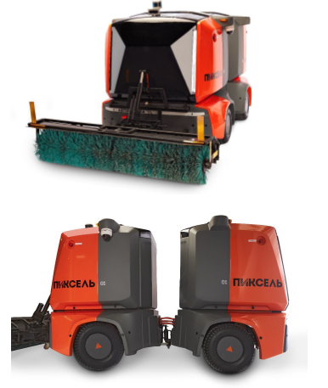 | Уборщики
5 | MARK 2 SE | ООО "Р2Б" | 860 x 610 x 980 мм ДxШxВ Тип АКБLiFePO 4670 мм Ширина водосборной балки 100 АЧ Емкость АКБ450 мм Ширина моющей щетки 3 часа Время работы на одном заряде 40 л Бак для моющего раствора 2 часаВремя полной зарядки | Конструкция адаптирована к российским условиям эксплуатации: реагенты, песок, высокая влажность и перепады температур. Робот оснащён лидаром, системой датчиков и алгоритмами динамического торможения. Обнаруживает людей и объекты в реальном времени, предугадывает и корректирует траекторию или останавливается. Робот настраивается под конкретные габариты проходов и конфигурацию торгового зала. Карты и маршруты адаптируются так, чтобы он стабильно работал даже в узких зонах между прилавками. | https://r2b.company/mark2se | 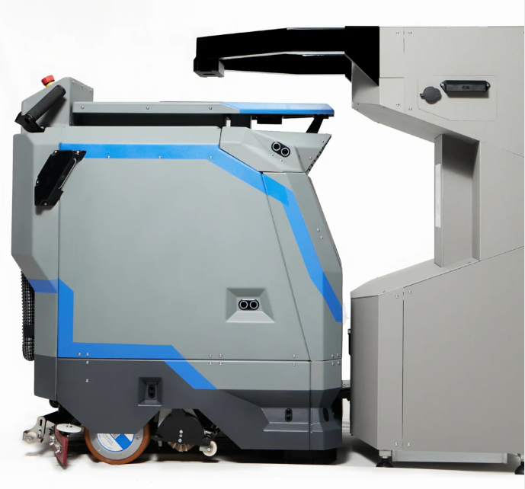 | Уборщики
6 | Inchbot L1/L1 Edu | АО "КЬЮ ГРУПП" | Тип: Робот собака Материалы: алюминиевый сплав и высокопрочный инженерный пластик Габариты в стойке: 63 × 44 × 45,5 см Масса: 20 кг Рабочая температура: от 0°C до 40°C Степень защиты: IP54 Время зарядки: 1 час Время работы: 1–2 часа Дальность хода на одном заряде: до 9 км Базовая вычислительная платформа: 8‑ядерный высокопроизводительный CPU Максимальная потребляемая мощность: 3500 Вт Максимальная скорость: 3,7 м/с Предельная скорость: 5 м/с Максимальная нагрузка: 10 кг Максимальный угол подъёма: 30° в стандартных условиях, до 40° в предельном режиме Стандартные движения: стойка, приседание, коленопреклонение, наклон вперёд, наклон назад, горизонтальный разворот Вторичная разработка: поддерживается Гарантия производителя: 12 месяцев Графический процессор (ИИ): есть, 100Tops Комплектация: робот, зарядное устройство, контроллер, транспортировочный кейс, акб | Профессиональный четвероногий робот с высокой проходимостью: поднимается по ступеням до 16 см, несёт до 8 кг, разгоняется до 3,7 м/с и работает 1–2 часа от батареи. Мощные моторы с пиковым крутящим моментом 48 Н·м не требуют калибровки и выдерживают миллионы ударных циклов. Прочный корпус с защитой IP54, усиленная рама и 360° защита обеспечивают надёжную работу на улице и в промышленных условиях. Открытые интерфейсы (Ethernet, USB, UART, SBUS, питание) и поддержка LiDAR, камер, 4G, RTK и симуляторов Isaac Sim / MuJoCo делают платформу идеальной для R&D, робототехнических проектов и обучения. | https://qubot.ru/catalog/roboty-sobaki/inchbot-l1 | 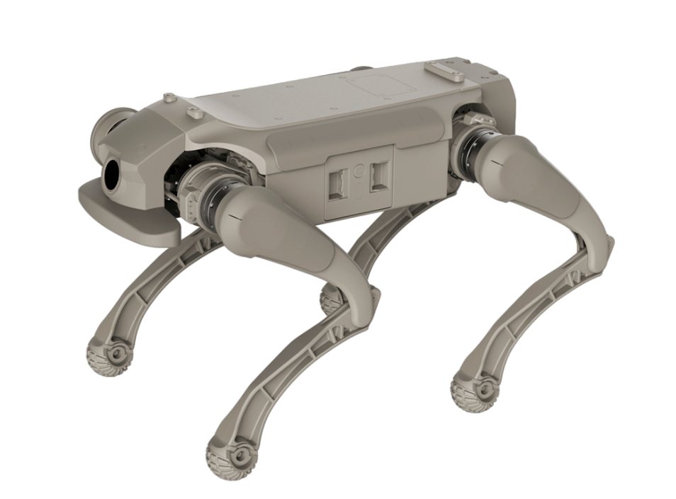 | Биоморфные
7 | Unitree H2 | АО "КЬЮ ГРУПП" | Тип: Робот гуманоид Степеней свободы: 31 Габариты в стойке: 1820×456×218 мм Масса: 70 кг Степеней свободы одной руки: 7 Степеней свободы одной ноги: 6 Степеней свободы таза: 3 Степеней свободы головы: 2 Полезная нагрузка : 15 кг Бионические кисти: нет Подшипники суставов: Промышленные роликовые подшипники Двигатели суставов: Высокоскоростной внутренний ротор PMSM с низкой инерцией Макс. крутящий момент сустава руки: 120 Н·м Макс. крутящий момент сустава ноги: 360 Н·м Длина голени + бедра: 1045 мм Длина предплечья + плеча: 690 мм Материалы: Авиационный алюминий + титановый сплав + высокопрочный инженерный пластик Система охлаждения: воздушная Вычислительный модуль: PC1: Intel Core i5 Управление голосом: Массив микрофонов и мощный динамик для голосового взаимодействия Связь: WiFi 6, Bluetooth 5.2 Время работы: 3 часа | Unitree H2 — полноразмерный гуманоидный робот высотой 180 см с 31 степенью свободы, крутящим моментом 360 Н·м и вычислительной мощностью 2070 TOPS, созданный для динамичных промышленных и сервисных задач с постоянно обновляемыми ИИ‑алгоритмами. | https://qubot.ru/catalog/roboty-gumanoidy/unitree-h2 | 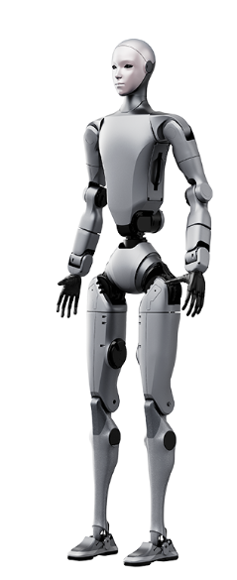 | Биоморфные
Промышленные роботы
1 | Birbi S-1 PRO | ООО «БиАйДи Технолоджис Рус» | 4–5 осей; поднимает до 10 кг; достаёт до 700 мм; точность по XYZ — 0,01 мм. Размеры и скорости версии PRO производитель подбирает под заказ. | Birbi S-1 PRO — SCARA-робот для быстрых и точных операций с небольшими деталями. Подходит для сборки, сортировки, перекладки изделий, упаковки и работы рядом с конвейером | https://bid.life | 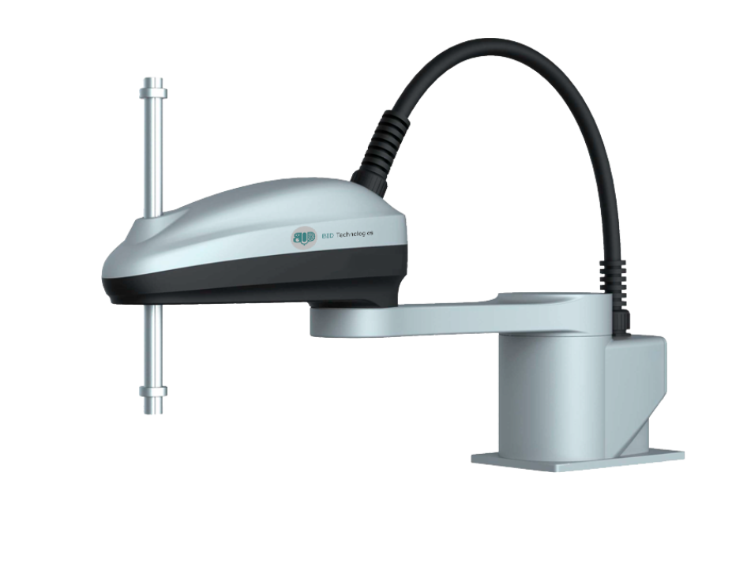 | SCARA-роботы
2 | Birbi D-1 | ООО «БиАйДи Технолоджис Рус» | 3 оси; поднимает до 0,5 кг; рабочий радиус 260 мм; точность 0,05 мм; до 250 перемещений в минуту; габариты 350×380×720 мм; масса 24 кг. | Birbi D-1 — высокоскоростной дельта-робот для работы с лёгкими изделиями. Предназначен прежде всего для сортировки, упаковки, когда требуется очень быстро брать продукцию с конвейера и перекладывать её в нужную позицию. | https://bid.life | 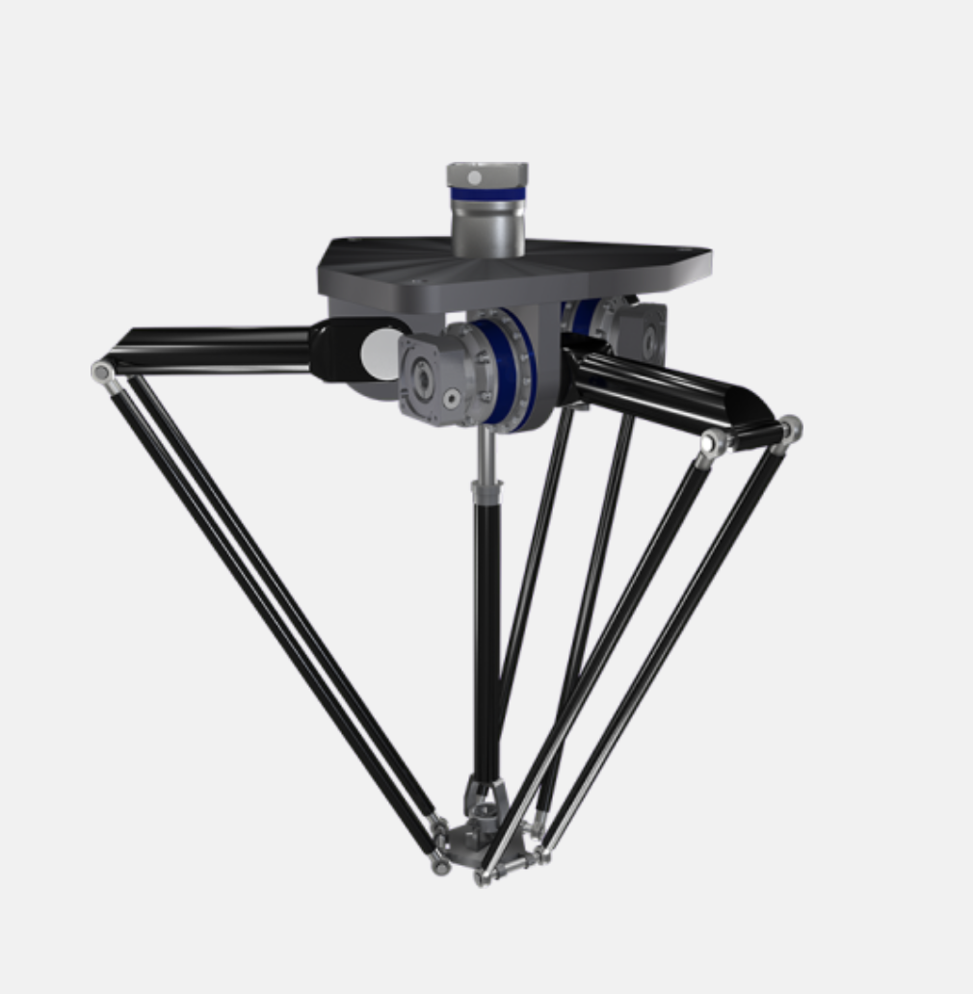 | Дельта-роботы
3 | DOKA RC30 | ООО «РобоПро» | 6 осей; номинально поднимает 30 кг, максимально — до 33 кг; рабочий радиус 1300 мм; масса около 70 кг. Управление через графический интерфейс «Пульс». | DOKA RC30 — коллаборативный робот для операций, где обычным коботам не хватает грузоподъёмности. Может применяться для паллетирования, загрузки и разгрузки станков, сварки, нанесения материалов и перемещения тяжёлых деталей. | https://doka-robots.ru | 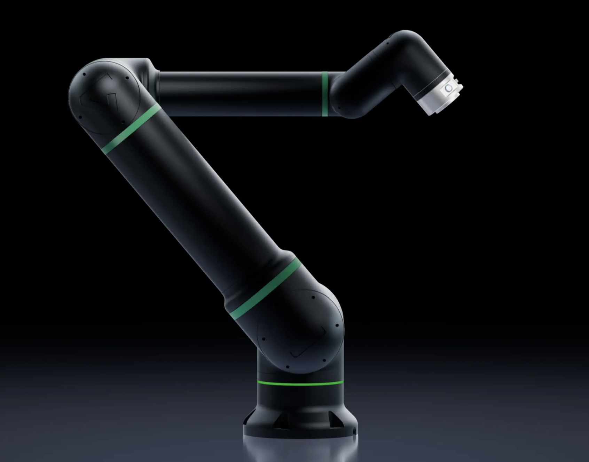 | Коллаборативный робот
4 | Promobot M13 | ООО «Промобот» | 6 осей; поднимает до 13 кг; рабочий радиус от 150 до 1300 мм; повторяемость 0,05 мм | Promobot M13 — коллаборативный робот для автоматизации ручных производственных операций. Может выполнять сборку, упаковку, укладку, загрузку станков, сварку и контроль качества | https://promo-bot.ru | 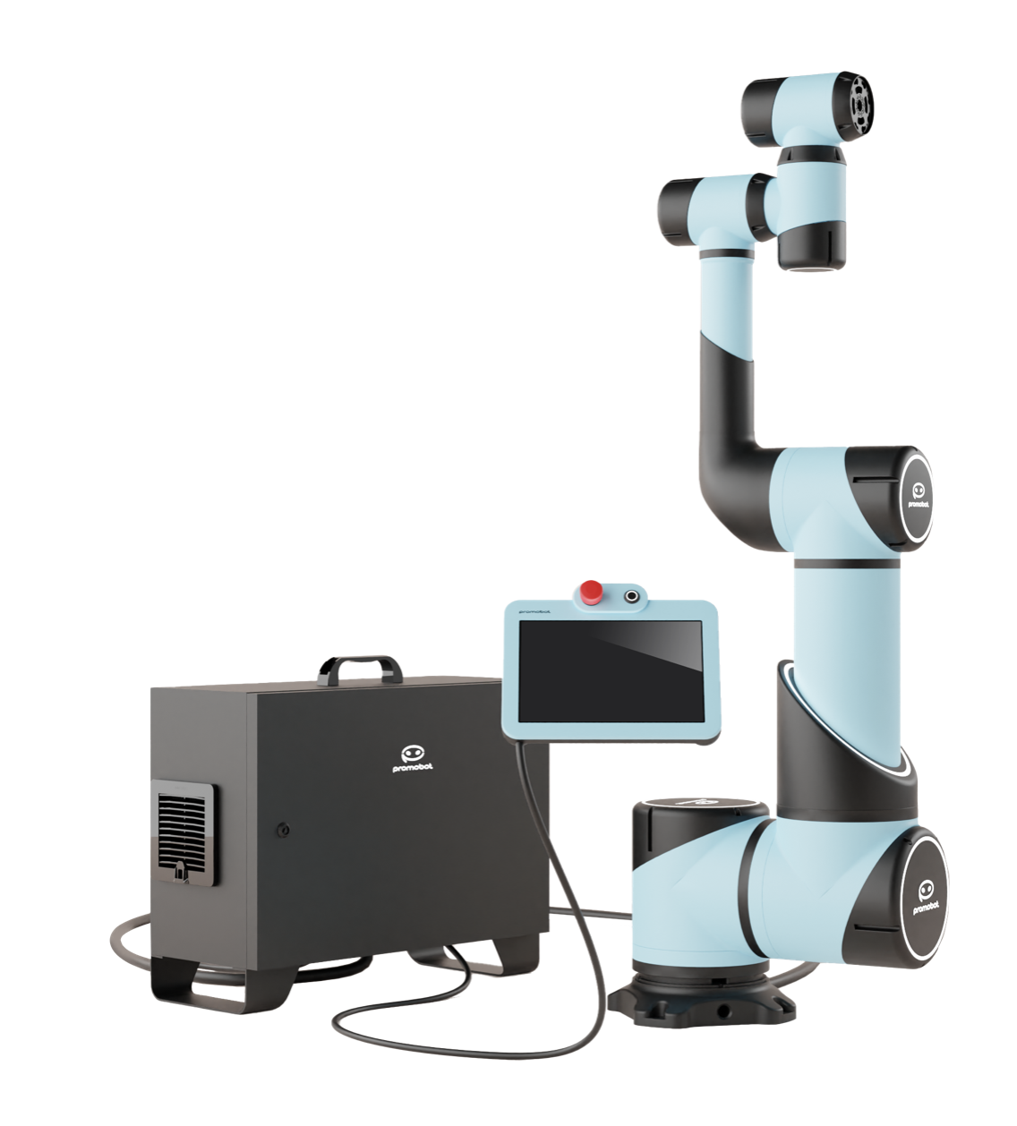 | Коллаборативный робот
5 | A12-1450 | АО «Эйдос Робототехника» | 6 осей; поднимает до 12 кг; рабочий радиус до 1450 мм; повторяемость 0,05 мм; максимальная линейная скорость до 3 м/с; масса 143 кг | A12-1450 — коллаборативный робот, используется для сварки, сборки, перемещения изделий и автоматизации технологических операций | https://eidos-robotics.ru | 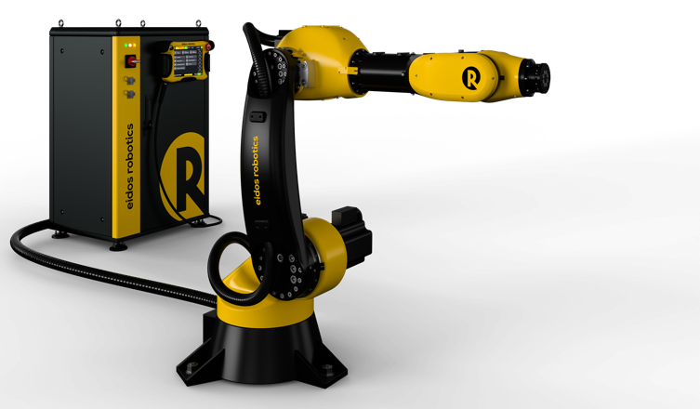 | Коллаборативный робот
6 | ARM-IMR-95 | ООО «ПРИКЛАДНАЯ РОБОТОТЕХНИКА» | 6 осей; поднимает 5 кг; рабочий радиус до 950 мм; масса 28 кг | ARM-IMR-95 — коллаборативный робот, подходит для сборки, лабораторных и исследовательских задач, обслуживания оборудования и автоматизации операций с небольшими деталями | https://wiki.appliedrobotics.ru | 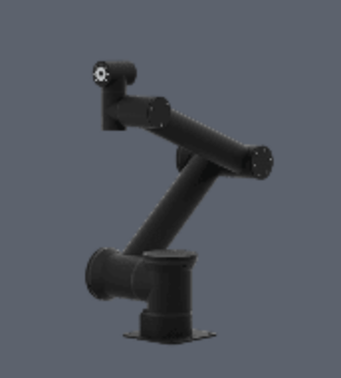 | Коллаборативный робот
7 | «Берилл» РП25.22ШС | ООО «Валдай Роботы» | 6 осей; поднимает до 25 кг; рабочий радиус до 2200 мм | Берилл» РП25.22ШС — коллаборативный робот, предназначен для сварки, перемещения деталей, обслуживания оборудования и других типовых промышленных задач | 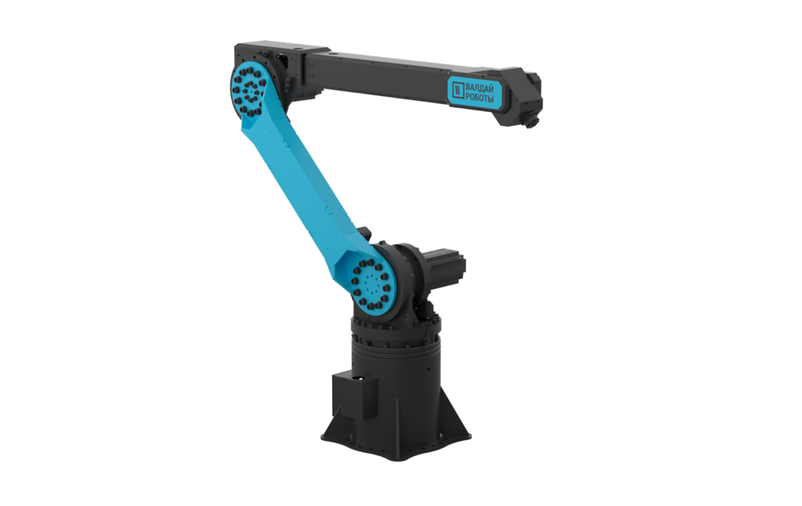 https://vald.ai |  | Коллаборативный робот
Беспилотный транспорт
1 | Navio L5 | ООО «Автотех» | автономный магистральный тягач. Использует лидары, камеры, радары, систему V2X. До 23 часов движения, скорость 83 км / ч. | Тягач для беспилотной магистральной перевозки грузов. ИИ-водитель держит полосу и дистанцию, перестраивается, проезжает пункты оплаты, зоны погрузки и выполняет экстренные маневры | https://navio.auto | 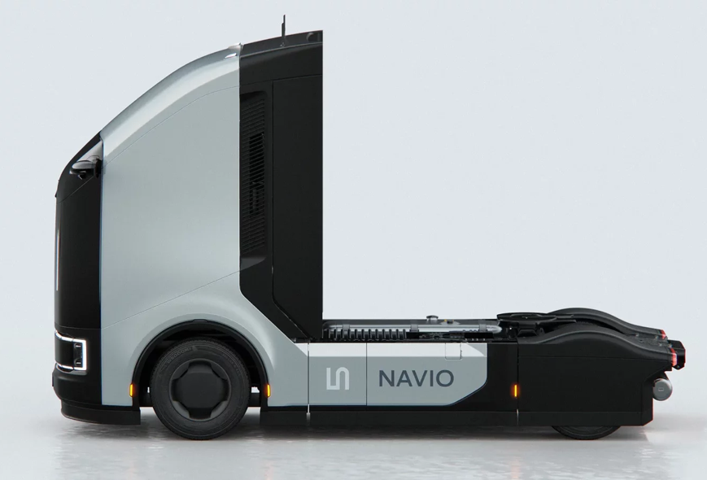 | Беспилотный грузовой транспорт
2 | Evocargo N1 | ООО «ЭвоКарго» | автономный электрический грузовик. Использует лидары, камеры, радары, систему V2X. Запас хода 200 км, скорость до 25 км/ч. | Беспилотный грузовик предназначен прежде всего для закрытых территорий — заводов, складов и распределительных центров | https://evocargo.com | 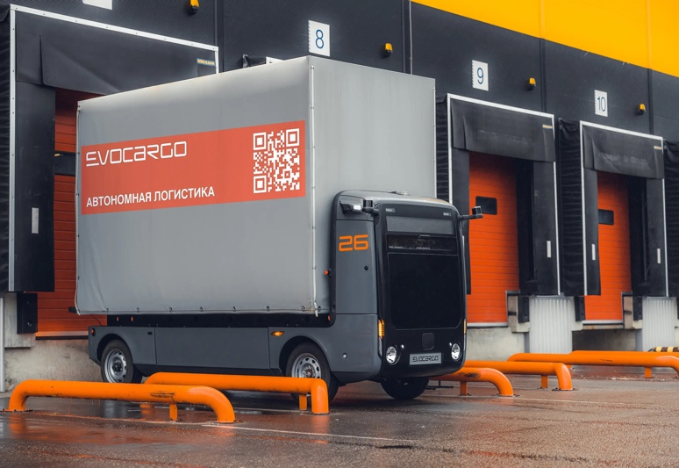 | Беспилотный грузовой транспорт
3 | Роботакси | МКПАО «Яндекс» | Беспилотное такси. Использует 11 лидаров, 18 камер, 4 радара, 1 gnss приемник, 2 инерциальных модуля. До 3 пассажиров, точность до 10 см, 250 м дальность сканирования пространства | Роботакси — это легковой автомобиль под управлением ИИ. Такая машина сама читает дорогу, предсказывает поведение других участников движения и прокладывает маршрут в режиме реального времени | https://autonomy.yandex.ru | 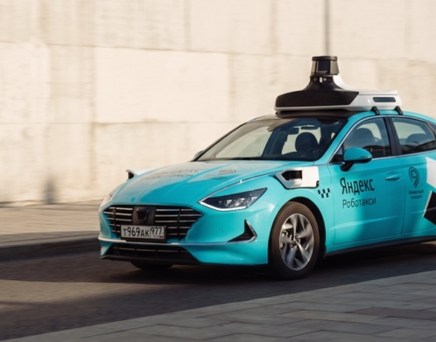 | Беспилотное такси

 | Может включиться в реестр

